clsx & classnames
 | clsx & classnames

1. Khái niệm

 | Trong quá trình thực hiện các thành phần UI, có những trường hợp chúng ta cần can thiệp và thay đổi class sao cho phù hợp với thời điểm cũng
 | như action đang thực hiện. Thông thường với Javascript chúng ta can thiệp vào DOM để cập nhật class tương ứng với trạng thái, tuy nhiên, đây là
 | một cách thức không tối ưu nếu thực hiện trong React
 | - Nếu sử dụng css module - quản lý dynamic class - thì việc cập nhật DOM trở nên khó khăn và có thể gây ảnh hưởng tới vấn đề hiển thị. Chúng
 | ta cũng sẽ lại phải quan tâm tới việc quản lý và naming class
 | - Với cơ chế re-render của React có thể làm ảnh hưởng đến className sau khi cập nhật
 | Thay vào đó, chúng ta tận dụng một số thư viện như clsx và classnames để cập nhật class của một component

2. Cú pháp

 | a. Đối với các trường hợp thay đổi class với điều kiện đơn giản, thực tế chúng ta vẫn có thể sử dụng state và string để thay đổi hoặc cập nhật class

 | Cách này sử dụng được đối với các trường hợp đơn giản, khi mà class ít bị phụ thuộc vào trạng thái
 | Nhược điểm là khi số lượng state hoặc điều kiện tăng lên thì việc cập nhật class theo trở nên phức tạp và dài dòng hơn nhiều

 | b. Đối với thư viện classnames:

 | Cài đặt thư viện

 |  | npm install classnames

 | Cú pháp

 |  | classNames(...args)

 | Trong đó | args | Là một array chứa các class name tương ứng. Có thể dưới dạng object hoặc string
 |  |  | Lưu ý cú pháp khi truyền vào là một spread operator

 | Cách sử dụng (theo document)

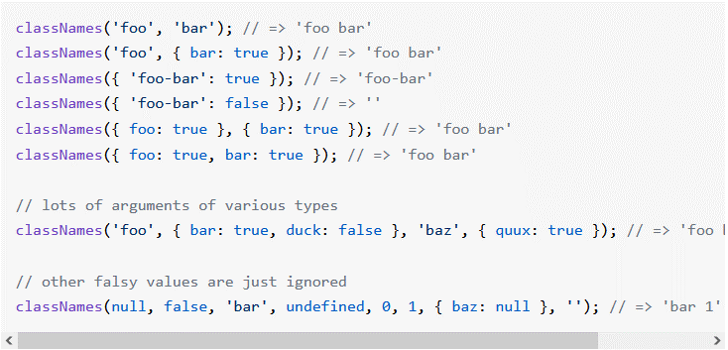

 | classNames nhận input là một object gồm các thuộc tính đại diện cho một class
 | Như đã thấy có nhiều cách để khai báo đối tượng classNames - có thể là một string literal hoặc một thuộc tính object
 | Nếu như thiết lập là true thì được convert thành string literal rồi gắn vào class. Ngược lại, là false thì trả về chuỗi rỗng ''

 | Ví dụ

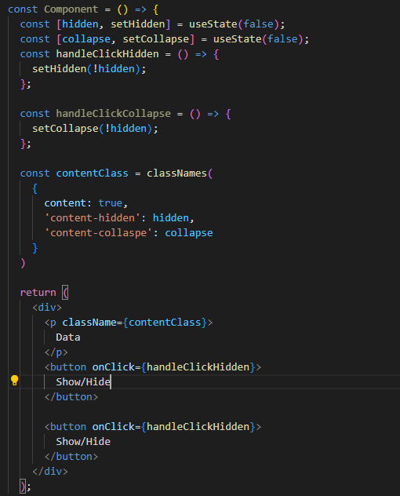

 | c. Đối với thư viện clsx

 | Tương tự như thư viện classnames, tuy nhiên, thư viện này gọn nhẹ hơn và ít chức năng hơn. Sẽ phù hợp đối với trường hợp chỉ cần một số chức
 | năng cần thiết và không muốn làm tăng size của project

 | Cài đặt thư viện

 |  | npm install clsx

 | Cú pháp

 |  | clsx(...input)

 | Trong đó | input | Tương tự như arg của classsnames

 | Cách sử dụng (theo document)

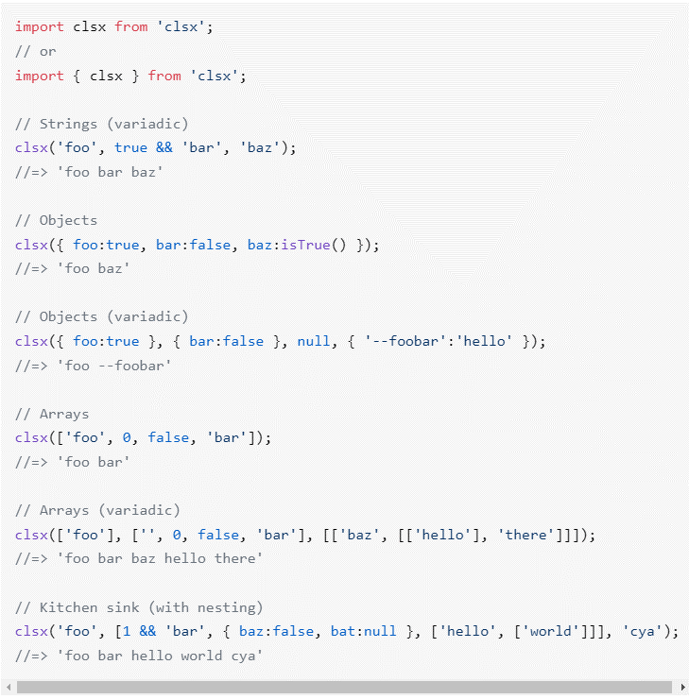

 | Triển khai tương tự như thư viện classnames nên có thể tham khảo ví dụ đã tạo ở classnames

SCSS - SASS
 | SCSS - SASS

1. Khái niệm

 | SCSS - SASS là các ngôn ngữ để xây dựng nên css, nó thuộc về CSS Preprocessors
 | CSS Preprocessors là ngôn ngữ tiền xử lý CSS, nó thực hiện logic hóa CSS sao cho gần giống với một ngôn ngữ lập trình. Khi đó, chúng ta có thể
 | tạo css một cách nhanh chóng hơn, cũng như có cấu trúc một cách rõ ràng hơn
 | Ở đây chúng ta sẽ đi sâu vào tìm hiểu về SASS (Systatically Awesome StyleSheet) cũng như SASS v3 là SCSS

2. Cú pháp

 | a. Cách thức cài đặt

 | - Với npm

 |  | npm install -g sass

 | Vì SCSS là một nhánh version của SASS nên sau khi cài đặt sass thì có thể sử dụng cả SCSS và SASS

 | Cũng có thể cài đặt một cách trực tiếp trên các hệ điều hành Windows, MAC,… hoặc lấy trực tiếp từ Github và thêm vào đường dẫn

 | b. Cách thức sử dụng

 | Có thể sử dụng cmd hoặc một số ứng dụng trong quá trình compile CSS Preprocessor như Koala, Compass.app, Scout-App (Opensource)

 | c. Một số quy tắc

 | - Cú pháp mà SCSS - SASS sử dụng chủ yếu liên quan đến việc indent - các class con, thuộc tính con được indent vào 1 cấp so với class cha
 | Đối với SASS, cấu trúc của nó không sử dụng cặp dấu {} và cũng như end dòng bằng ; (cấu trúc tương tự như code Ruby). Với những ai code
 | quen với việc dùng indent để ngăn cách code cũng như không dùng end of line thì sẽ dễ theo dõi hơn
 | Đối với SCSS thì kiến trúc tương tự như Javascript với cặp ngoặc {} để ngăn cách các block cũng như dùng dấu ; như là end of line
 | Chúng ta xem phần so sánh source giữa cả 2 như sau (trên VS code)
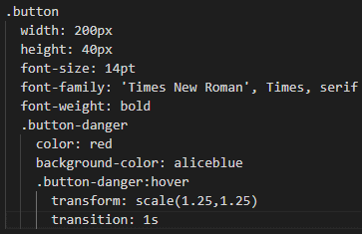
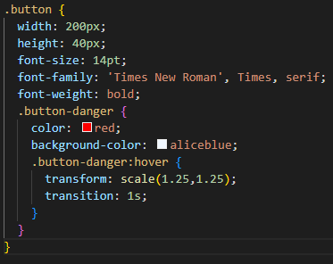

SASS
SCSS

 | Để compile file SCSS- SASS về CSS, chúng ta sửu dụng lệnh sau

 |  | sass --watch [sourceFile.scss/sass] [destinationFile.css]

 | Trong đó

 |  | sourceFile.scss/sass |  | Tên file gốc (file scss/sass)
 |  | destinationFile.css |  | Tên file đích (file css)

 | Với ví dụ trên, file css được compile ra sẽ có cấu trúc như sau

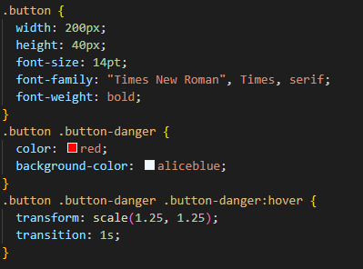

 | Vì chúng ta đang sử dụng React do đó khuyến khích việc tạo SCSS file cho đảm bảo việc quen thuộc về mặt cú pháp. Đồng thời việc phân chia
 | block giúp cho chúng ta dễ dàng follow hơn
 | Ghi chú: Trong ReactJS đã tích hợp trình compile dành cho SCSS và SASS rồi nên chúng ta không cần compile thủ công các file này

 | - Quy tắc 1: Sử dụng biến

 | Khai báo biến và sử dụng chúng trong file SCSS - SASS chúng ta tạo như sau:

 |  | $[variable]: [value];

 | Trong đó

 |  | variable | Đối tượng biến khai báo
 |  | value | Giá trị khởi tạo dành cho biến đó

 | Ví dụ

 | Có thể thêm các tính toán, các toán tử,… như ngôn ngữ lập trình thông thường

 | - Quy tắc 2: Sử dụng cấu trúc lồng ghép (nested)

 | Như trên ví dụ, class .button-danger và block con của nó được lồng ghép trong class .button

 | Đối với kiến trúc css selector, thay vì phải viết lại tên class thì có thể sử dụng ký hiệu &

 | VD: | Thay vì .button-danger:hover thì có thể sử dụng &:hover

 | - Quy tắc 3: Sử dụng cú pháp @mixin

 | Cú pháp này tương tự như khi khai báo một function return - trả về một nhóm khai báo css và có thể tái sử dụng được trong toàn bộ mã CSS

 | Khai báo
 |  | @mixin mixinBlock($variable) {
 |  | // css attribute
 |  | }

 | Sử dụng

 |  | @include mixinBlock(value);
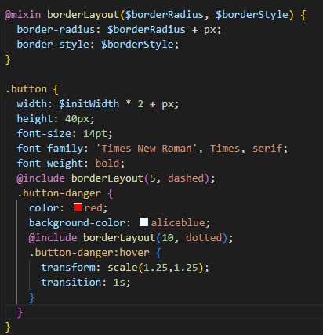

 | - Quy tắc 4: Thừa kế

 | Sử dụng để chia sẽ một nhóm các thuộc tính CSS giữa các selector khác nhau

 | Khai báo
 |  | %extendBlock {
 |  | // css attribute
 |  | }

 | Sử dụng

 |  | @extend %extendBlock;

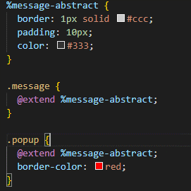

3. Ưu - nhược điểm

 | a. Ưu điểm

 | SCSS - SASS nói riêng, cũng như CSS Preprocessor nói chung, có một số ưu điểm chính nổi bật để được khuyến khích sử dụng so với CSS
 | như sau
 | - Cho phép tái cấu trúc và tiết kiện thời gian viết code: Với quy tắc mở rộng của CSS Preprocessor giúp việc tái sử dụng mã CSS một cách logic
 | và rõ ràng hơn, tránh việc viết lặp code và tiết kiệm thời gian viết code hơn nhiều
 | - Dễ dàng bảo trì và phát triển CSS: Khi có cập, chỉnh sửa hoặc thêm các tính năng mới, thay vì việc thêm style hoặc biến mới vào file CSS (mà
 | rất dễ phát sinh việc thêm thừa, trùng lặp, sắp xếp không đúng cách, dẫn đến khó quản lý tệp CSS), CSS Preprocessor giúp chúng ta tạo ra các
 | biến trong CSS và sử dụng một cách nhanh chóng đồng thời giúp viết CSS cho nhóm vùng chọn tốt hơn, dễ dàng bảo trì và viết CSS thêm cho các
 | phần tử có cùng đối tượng
 | - Tổ chức các tập tin CSS một cách rõ ràng: Do có chia nhỏ các tập tin thành các thành phần theo tên đối tượng hoặc tên chức năng (VD:
 | button.scss - quản lý css cho button, panel.scss - quản lý css cho các vùng panel), nên dễ dàng trong việc quản lý, chỉnh sửa, bổ sung khi có phát
 | sinh thêm yêu cầu hoặc thay đổi về sau

 | b. Nhược điểm

 | - Vì CSS Preprocessor có cấu trúc gần như ngôn ngữ lập trình nên các cú pháp và keyword cần phải nhớ và thực hiện nhiều thì mới có thể áp
 | dụng một cashc thành thạo được. Tương đối khó khăn cho người mới bắt đầu
 | - Khó khăn trong việc debug: Những lỗi systax phát sinh khi xử lý SCSS - SASS có thể được bộ compile catch ngay khi compile ra file CSS
 | Tuy nhiên, vì không có môi trường runtime nên những lỗi runtime sẽ không debug được, từ đó, việc tìm lỗi phát sinh khi runtime trở nên tương đối
 | khó khăn
 | - Khối lượng compile nặng: Khi compile từ file SCSS - SASS thành file CSS thì khối lượng của file CSS lớn hơn nhiều. Khi đó phát sinh các
 | vấn đề về tải lớn, hiệu năng chậm,…

4. Khi nào nên sử dụng

 | Khi dự án lớn và có phân chia Component một cách chi tiết, có nhiều khả năng sẽ cần mở rộng trong tương lai
 | Nên cân nhắc việc sử dụng SCSS - SASS với các cách khác như CSS module tùy thuộc vào khả năng thành thạo của member trong dự án
 | cũng như các vấn đề liên quan đến tối ưu source

5. Tham khảo

 | https://sass-lang.com/

6. Ví dụ

 | Ví dụ bên dưới mô tả một số xử lý với SCSS và SASS
 | https://svn.luvina.net/svn/dev6/40_Dự án cấp phòng/2024/P08_Tim hieu ky thuat moi_ReactJS/30_implementation/35_document/Example
 | /07.CssModule/SCSS-SASS/CssPreprocessorExample

